ReporteBugs
Consecutivo | Descripcion | Evidencia
1 | Se presenta error en la pagina de inicio, se visualiza en la pagina los usuario y contraseña de los usuarios ganadores | 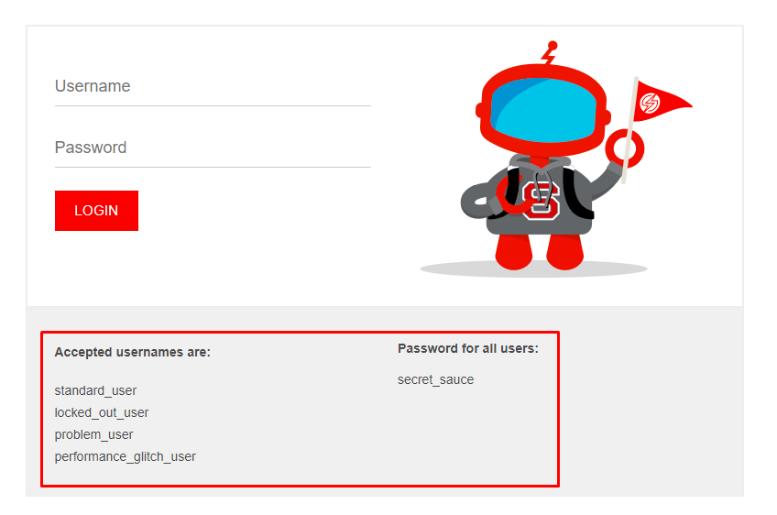
2 | Se presenta error al ingresar un usuario asignado a un ganador, donde no hay una opcion para recuperar la contraseña. | 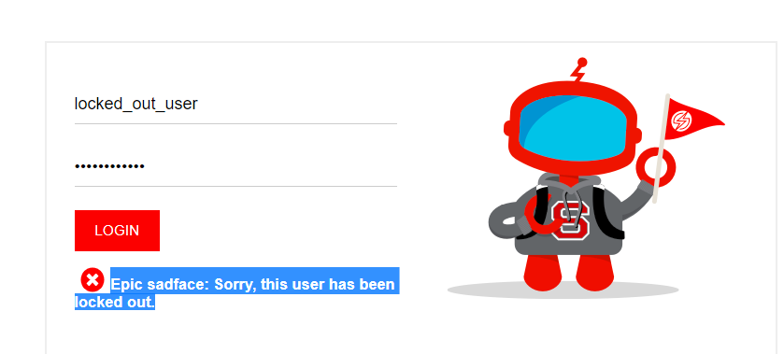
3 | No se visualizan las imágenes de los productos que se estan ofertando en la pagina inicial. | 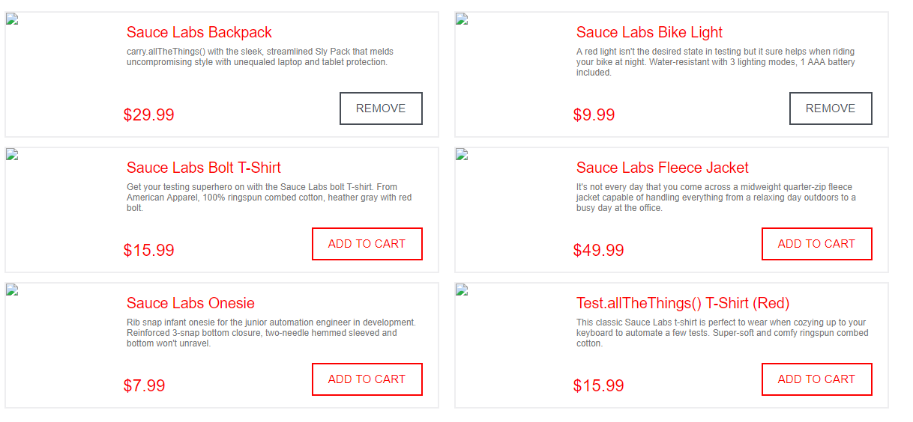
4 | Se presenta error cuando el usuario quiere agregar todos los articulos al carro de compras, ya que no le permite seleccionar en algunos casos add to cart | 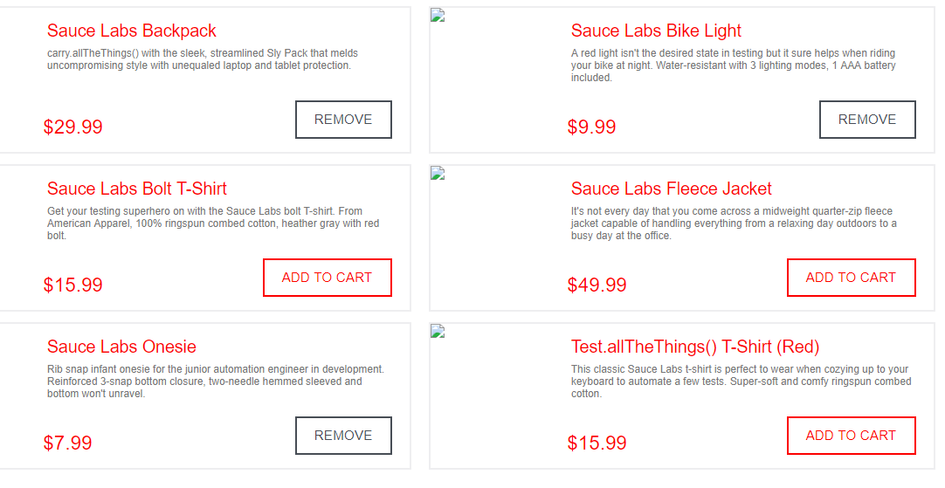
5 | Se presenta error cuandose digita el segundo nombre, repisa la informacion tambien en el primer nombre | 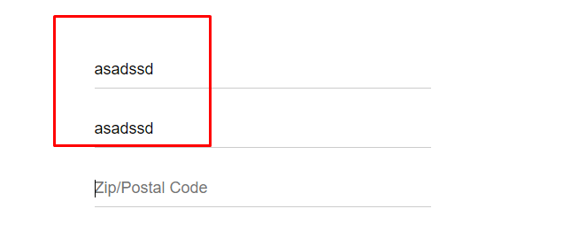
6 | Se presenta error en el calculo de los productos seleccionados, no son calculos buenos | 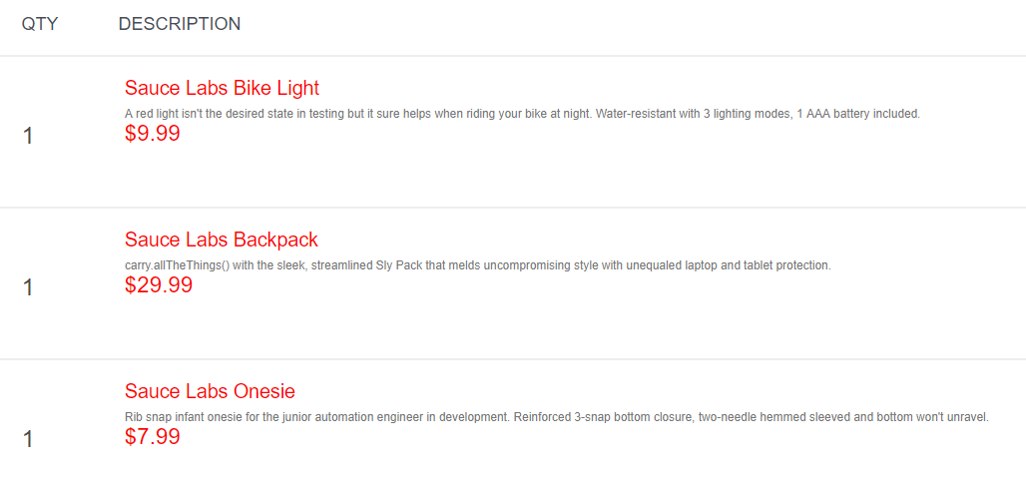 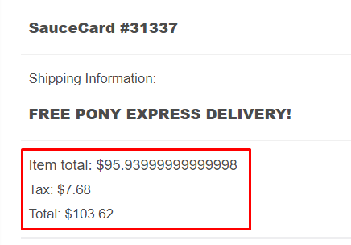
7 | se presenta error cuando se finaliza la sesion en un usuario, se queda guarda los aritulos pedidos cuando se ingresa con un usuario nuevo | 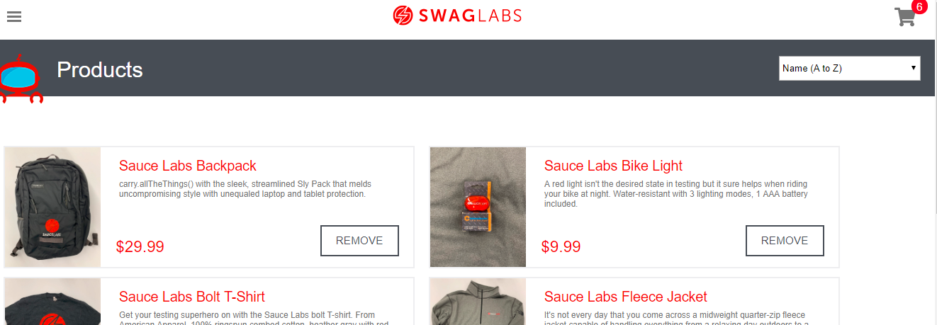
8 | Se presenta error cuando se ingresa el codigo postal, no se tiene controlado que reciba solo numeros

